Ringkasan
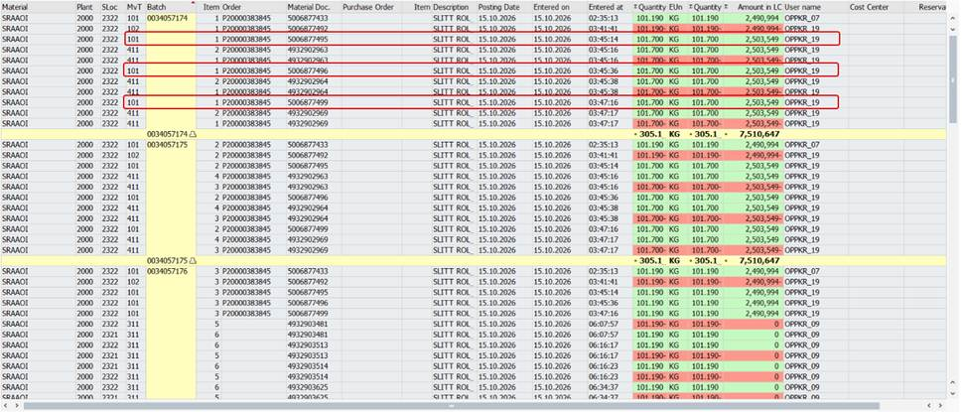
Dokumentasi Percobaan - GR Ganda ZPP001 (Combine Order 100007232823)

Tanggal kejadian | 15 Oktober 2026, 03:45 - 03:47
User | OPPKR_19 (PC 192.168.7.236, line BOPP7)
Transaksi / Program | ZPP001 / ZPPI_SR_PROCESS
Dampak | 11 roll (batch 0034057174 s/d 0034057184) tercatat GR 3x. Konfirmasi produksi & GI jumbo roll tidak tercatat.
Sistem uji | Development AIX (TRD) - program identik dengan PRD
Tanggal dokumentasi | 17 Oktober 2026
Status | Skenario 1 terbukti (GR tidak ter-cancel saat gagal). Penyebab GR terulang 3x belum ditemukan.

Legenda
 | Kotak kuning = screenshot belum ada, tempel screenshot SAP di area tersebut
 | Hijau = terbukti
 | Oranye = dugaan tidak terbukti / diblok validasi

Bukti awal kasus (MB51 dari email Rysca, 16-10-2026)

S2
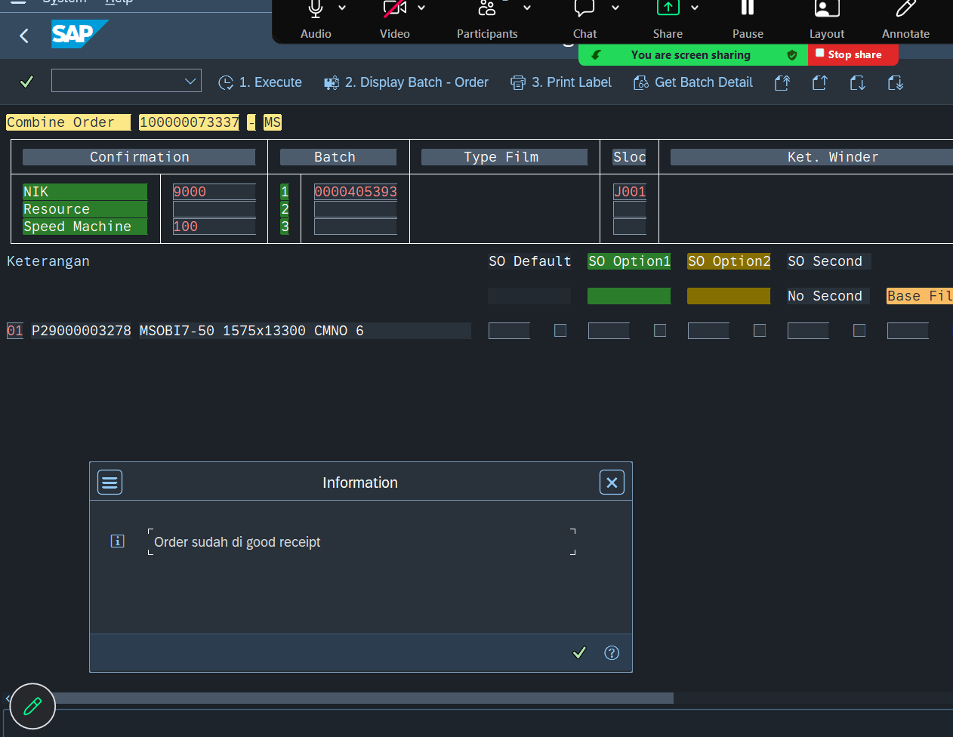
Skenario 2 - Execute ulang setelah gagal

Langkah | Setelah skenario 1 (GR sudah terposting), tekan 1. Execute lagi pada combine order yang sama.
Hasil | Muncul pesan "Order sudah di good receipt". Proses tidak berlanjut.
Kesimpulan | Ada pengaman di jalur Execute (cek status DLV original order). GR ulang tidak bisa lewat jalur ini.

Layar selection ZPP001
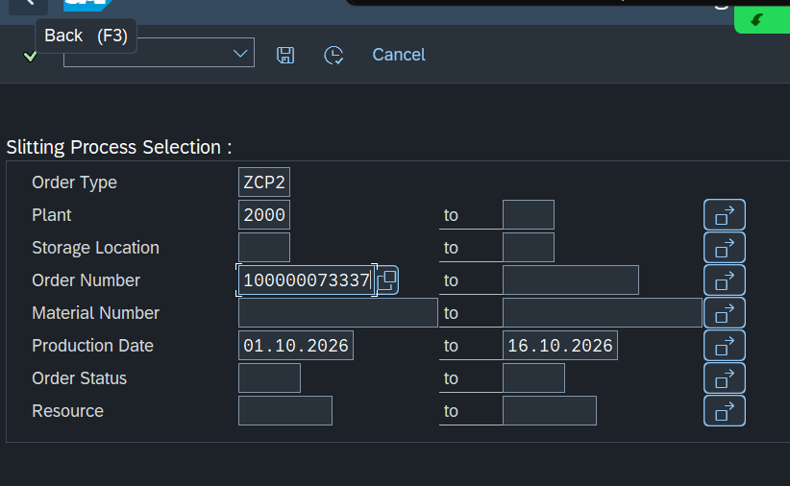

Pesan validasi "Order sudah di good receipt"

S4
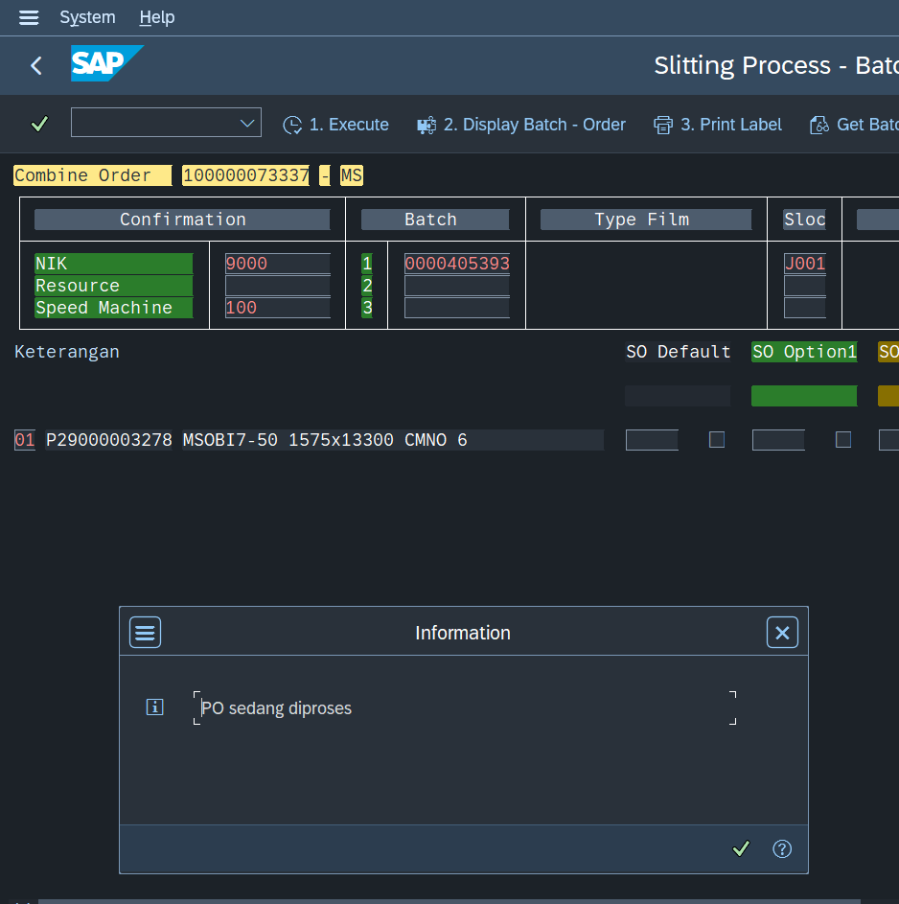
Skenario 4 - 2 session bersamaan

Langkah | Session A: Execute (window Ya terbuka). Session B: order yang sama > Execute.
Hasil | Session B diblok dengan pesan "PO sedang diproses".
Kesimpulan | Lock EZGR berfungsi. Dugaan multi-session TIDAK TERBUKTI.

Pesan validasi "PO sedang diproses"

S5
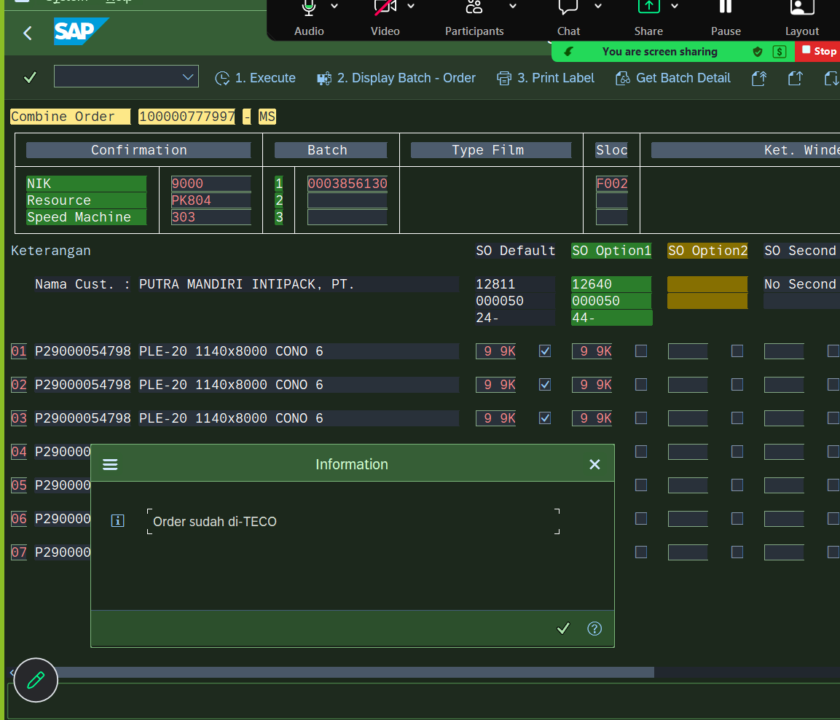
Skenario 5 - Layar lama > cancel > proses ulang

Langkah | Session A membuka list ZPP001 dan dibiarkan. Session B memproses order sampai sukses. Session A (tanpa refresh) cancel lalu proses ulang.
Hasil | Session A diblok dengan pesan "Order sudah di-TECO".
Kesimpulan | Dugaan status buffer TIDAK TERBUKTI pada uji ini.

Pesan validasi "Order sudah di-TECO" (combine order 100000777997)

